State-transition
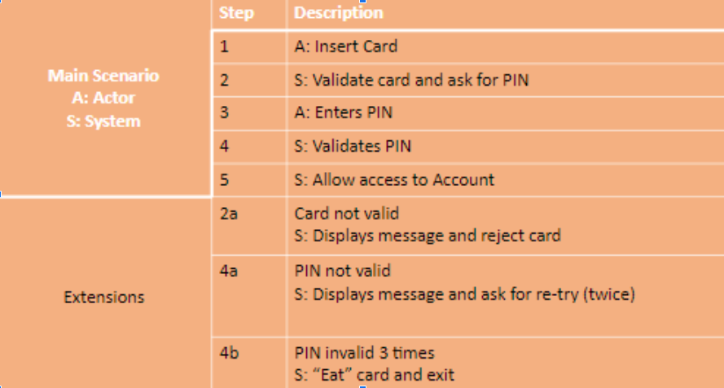

Test Case ID | Название Test Case | Шаги (Steps) | Ожидаемый Результат Expected Result | Status | Тестовые Данные Test Input/Test Data | Notes/ Comments

TC1 | Check that system accept Card | 1. Insert card | System will greet us and will ask for PIN
TC2 | Check that system will not accept incorect card (f.e. card underground) | 1. Insert underground card | Displays message about incorect card and reject card
TC3 | Check that we can cancel operation after insert Card | 1. Insert card 2. Cancel operation | System will return the card
TC4 | Enter valid PIN (1111) at first try | 1. Insert card 2. Enter valid PIN (1111) | Allow access to Account
TC5 | Enter invaid PIN ( f.e. 1234) at first try | 1. Insert card 2. Enter invalid PIN (1234) | System must issue error that the password is not correct two attempts left after this card will be blocked and offer enter PIN again
TC6 | Cancel operation after incorect enter PIN at first try | 1. Insert card 2. Enter invalid PIN (1234) 3. Cancel operation | System will return the card
TC7 | Enter valid PIN (1111) at second try | 1. Insert card 2. Enter invalid PIN (1234) 3. Enter valid PIN (1111) | Allow access to Account
TC8 | Enter invaid PIN ( f.e. 1234) at second try | 1. Enter invalid PIN (1234) 2. Cancel operation | System must issue error that the password is not correct one attempt left after this card will be blocked and offer enter PIN again |  | Precondition: Should be entered incorect PIN one (1) time
TC8 | Cancel operation after incorect enter PIN at second try | 1.Cancel operation | System will return the card |  | Precondition: Should be entered incorect PIN one (1) time
TC11 | Enter valid PIN (1111) at third try | 1. Enter valid PIN (1111) | Allow access to Account |  | Precondition: Should be entered incorect PIN two (2) times
TC12 | Cancel after successful enter in Account | 1. Insert card 2. Enter valid PIN (1111) 3. Cancel operation | System will return the card
TC13 | Enter invaid PIN ( f.e. 1234) at third try | 1. Enter invalid PIN (1234) | System must "Eat" card and exit |  | Precondition: Should be entered incorect PIN two (2) times

